Sheet1
1プロジェクト概要

 | コンセプト：「予定（やくそく）」と「お金（出費）」と天気をひとつにまとめて
 |  | 日々の暮らしをスマートにサポートするスケジュール管理アプリ。

 | ターゲット：日常の予定と出費を管理したい個人ユーザー向け

 | 開発言語・環境
 |  | バックエンド（メインWebAPI）:java(Spring Boot)

 |  | データベース：SQL（PostgresSQLまたはMySQL）

 |  | フロントエンド：HTML/CSS/JavaScript(Bootstrap,Chart.js)

2画面構成

 | ・ログイン画面
 | ログイン機能
 | 新規登録機能

 | ・ホーム画面（カレンダー）：
 | 今日～1週間の簡易スケジュールおよび天気情報の表示

 | ・予定管理画面：
 | 予定の新規登録・編集
 | 予定お知らせアラーム機能

 | ・家計簿・収支管理画面：
 | 今月の収支入力・一覧画面（カレンダー形式）
 | 収支の分類管理画面
 | 月の出費額の管理・目標との比較分析（AIアドバイス）テキスト形式で表示
 | ※出費の今月・直近比較の表示は、積み上げ式進捗バー（横棒グラフ）に拡張予定とする

3. 機能要件

 | ① スケジュール・予定管理機能

 | カレンダー表示: 月表示 / 日表示の切り替え。スケジュール内容ごとに色付け

 | 日時選択: 「開始」・「終了」時間を15分単位で選択可能（ドラムロールボタン式）。タイトル内は開始時間のみ表示。
 |  | 終了時間はタップ展開したメモ内に表示する。

 | 予定の入力方式: 開始時間 スケジュール内容。※タップ展開したら終了時間と詳細のスケジュール内容が見れる。
 |  | (プリセット選択): よく使う予定（「出勤」「買い物」「食事会」など）を事前に登録しておき、ワンタップで呼び出し。
 |  | (自由入力): タイトル、メモを手入力。（タイトルは5文字以内、メモに）

 | アラーム・通知機能:
 |  | (プリセット選択)：設定した時間【15分前・30分前・1時間前のみ】
 |  | （通知方法）：通知内容が画面表示+アラーム音
 |  | ※サイトを開いている間は、指定時刻に画面表示(モーダル）＋アラーム音でお知らせ可能
 |  | 通知は、プッシュ通知を送信へ拡張予定とする

 | ② 天気連携機能（ログイン時のみ更新） ※拡張予定：バックグラウンド自動更新

 | 自動更新: バックグラウンド処理（定期実行）により、ユーザーがアプリを開かなくても天気情報を定期取得。（1週間分のみ）
 | 表示位置： 日付横スペースにそれぞれの天気アイコン・気温（最高/最低）・降水確率％を表示
 | 利用サイト： Open-Meteo (オープン・メテオ） ※無料枠内で使用

 | ③ 家計簿・収支管理機能 （専用カレンダー。画面切り替え表示）

 | 収支・予算設定: 月ごとの収入額/目標出費額を設定。収入額は＋、出費額はーで金額表示

 | 出費入力・フィードバック:
 |  | ・支出の登録（今月の目標出費額設定、現状の出費額との比較）
 |  | ・カテゴリ【出費用】（固定費、食費、光熱費、など分類）
 |  | ・出費額や傾向に応じてキャラクターAI（やくそくん）からの一言コメントを表示：テキスト形式
 |  | （例: 「今週は節約上手だね！」「ちょっと使っちゃったかな？」）。

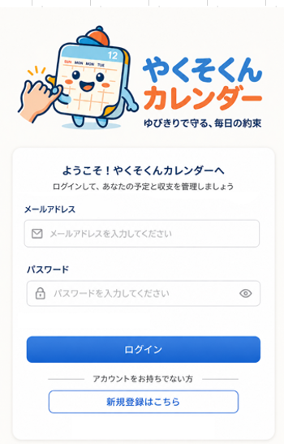
４.画面イメージ
 | ログイン画面

 | 新規登録画面
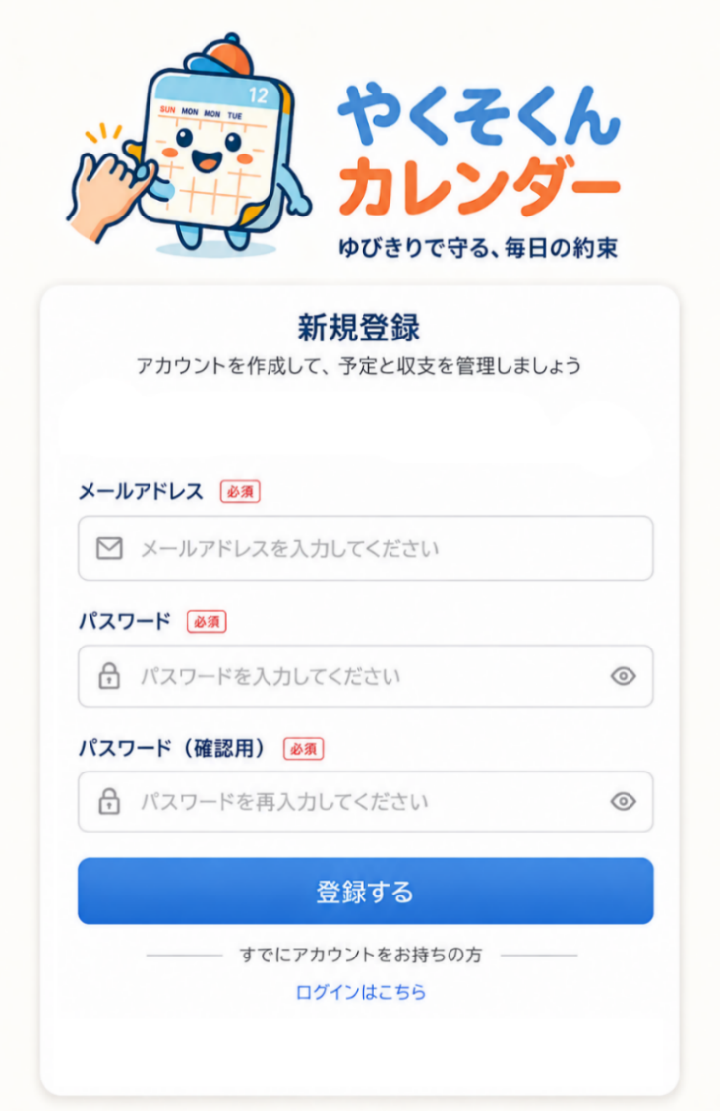

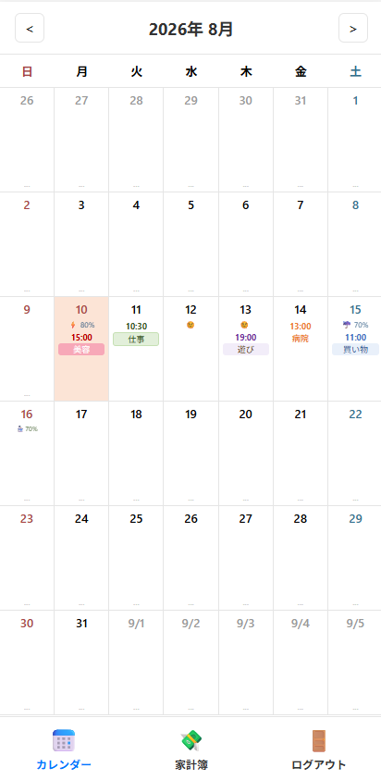
 | ホーム画面（カレンダー）

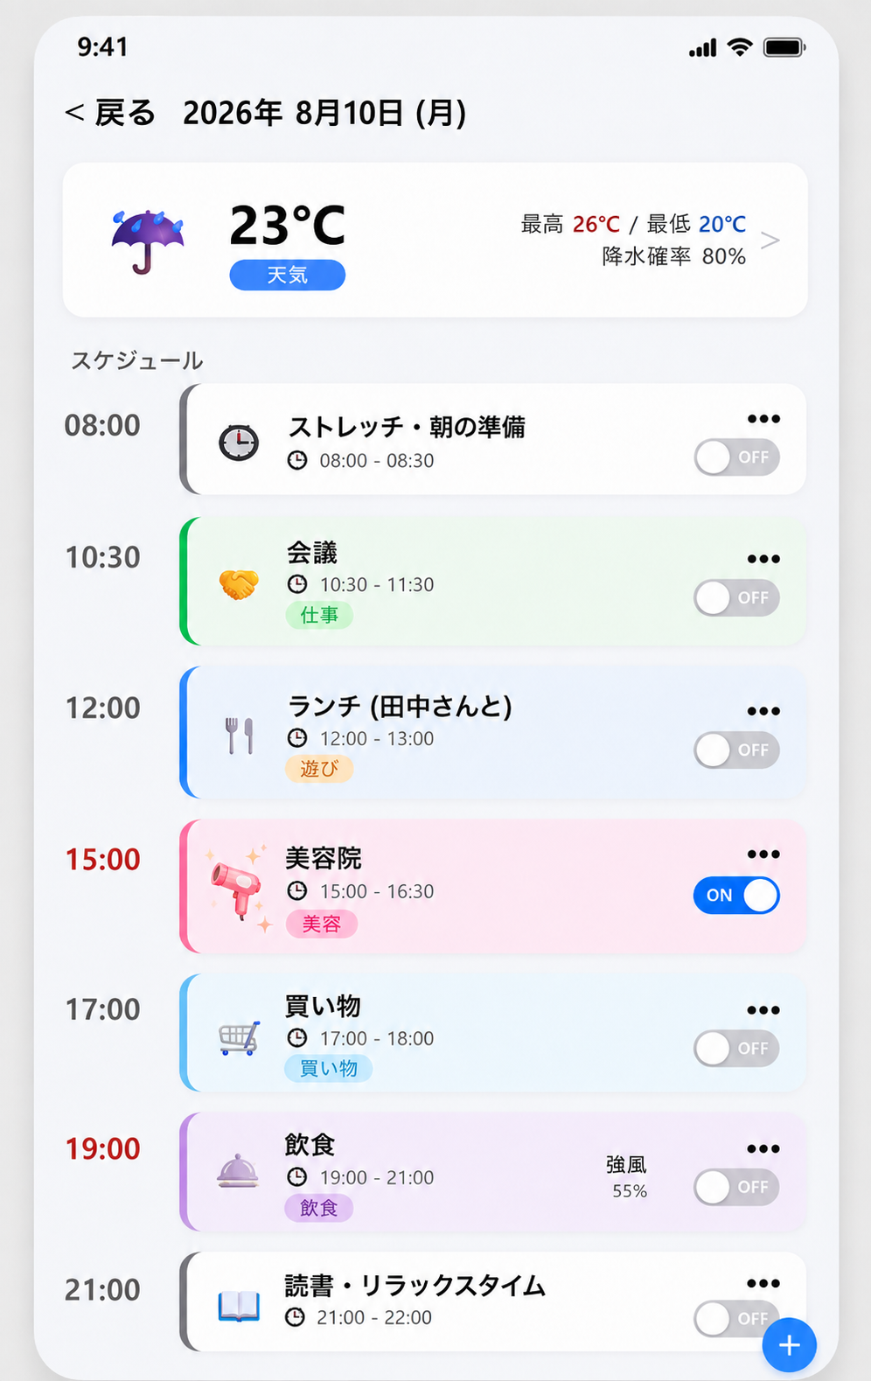
 | スケジュール管理画面

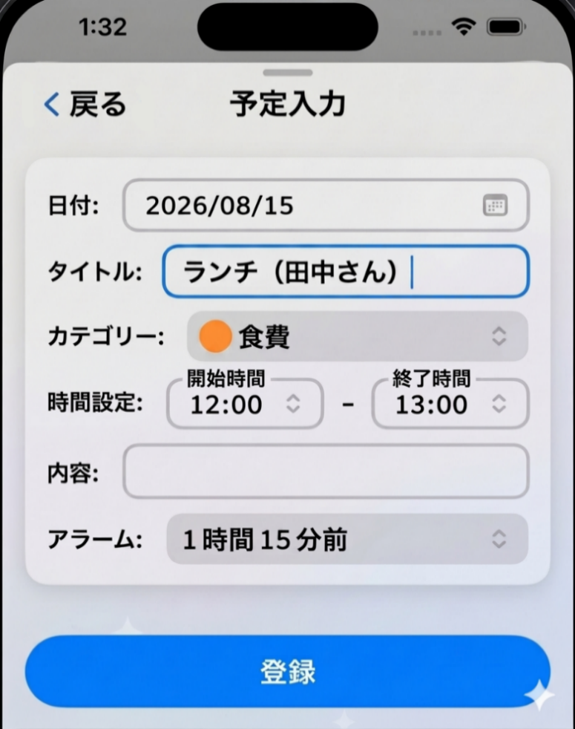
 | 予定アラーム画面

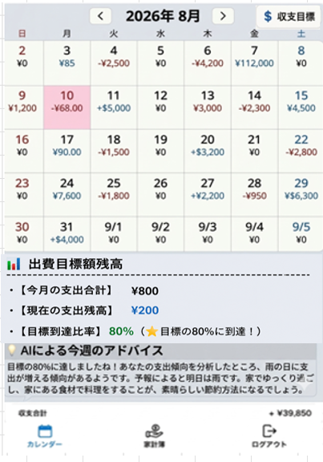
 | 家計簿画面

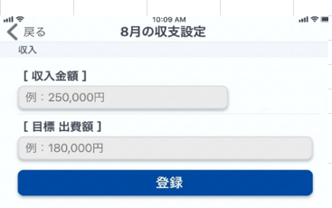
 | 収支目標設定画面

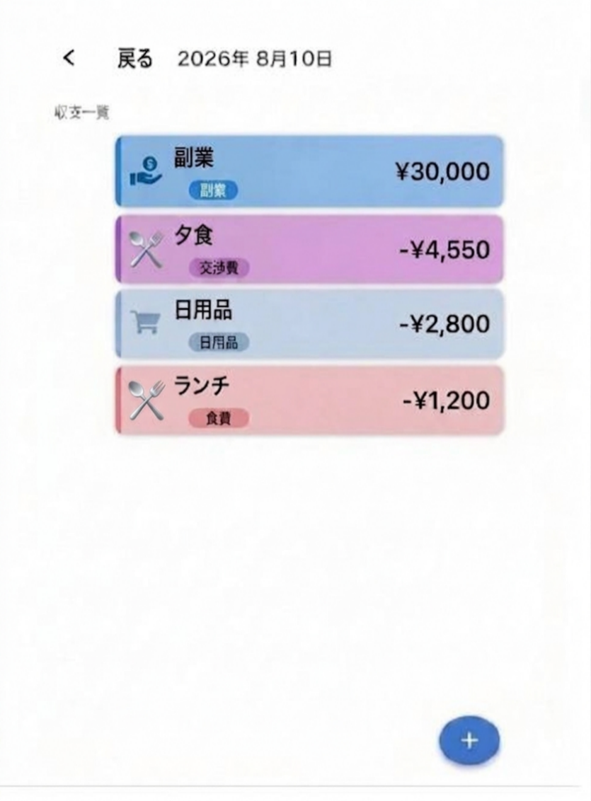
 | 収支管理画面

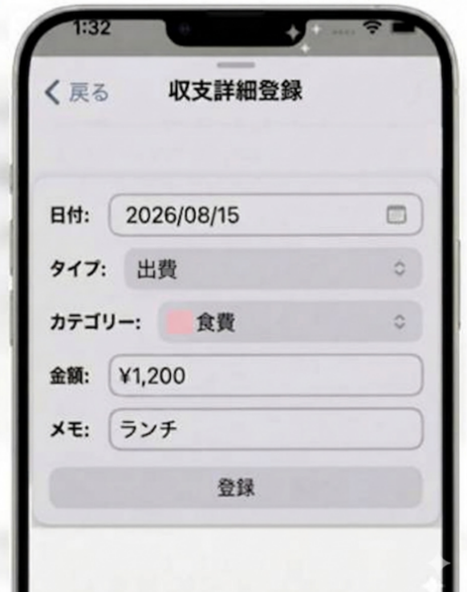
 | 収支詳細登録画面

